Sheet1
BOSS战斗设计文档
聚光灯
2026.8.22

战斗通用

一、进入战斗

玩家共有三种进入战斗的方式

1. 玩家偷袭攻击

触发条件：玩家潜行并偷袭怪物成功，玩家攻击BOSS，进入战斗
触发效果：玩家获得先手攻击权，BOSS生命值减少20%

2.玩家正面攻击

触发条件：玩家处于怪物警戒区域或敌对区域内，或怪物正处于警戒状态或敌对状态，玩家攻击BOSS，进入战斗
触发效果：玩家获得先手攻击权

3. 玩家受到攻击

触发条件：玩家处于怪物警戒区域或敌对区域内，或怪物正处于警戒状态或敌对状态，玩家被BOSS攻击，进入战斗
触发效果：BOSS获得先手攻击权

二、战斗过程

在进入战斗后，玩家进入新的战斗场景中

1. 画面表现
 |  |  |  |  | ·

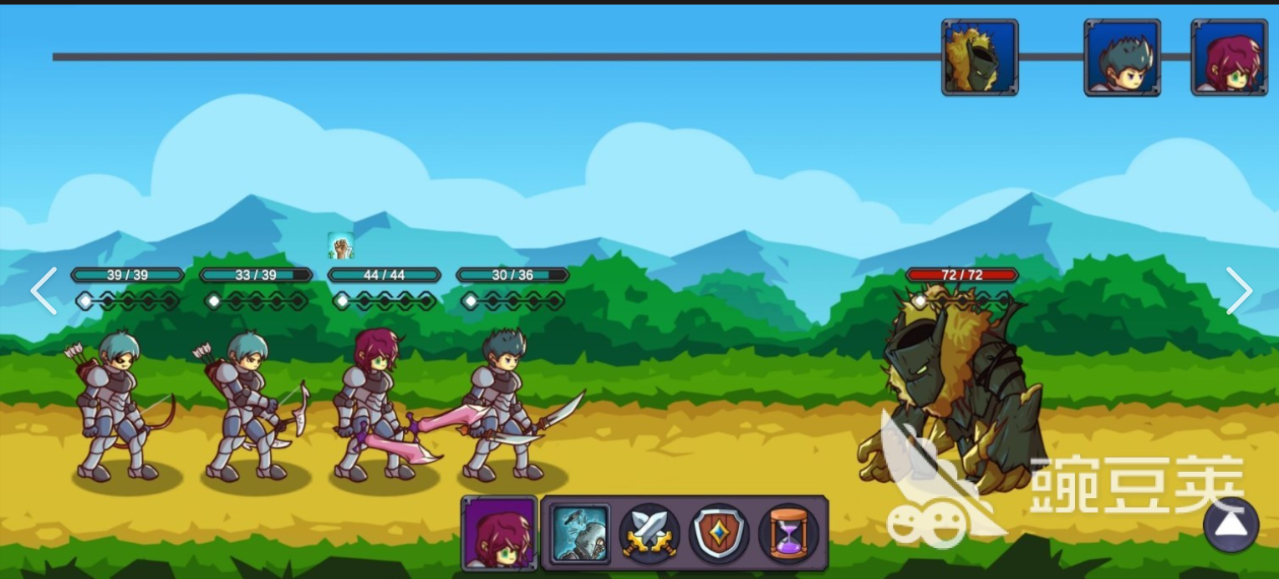

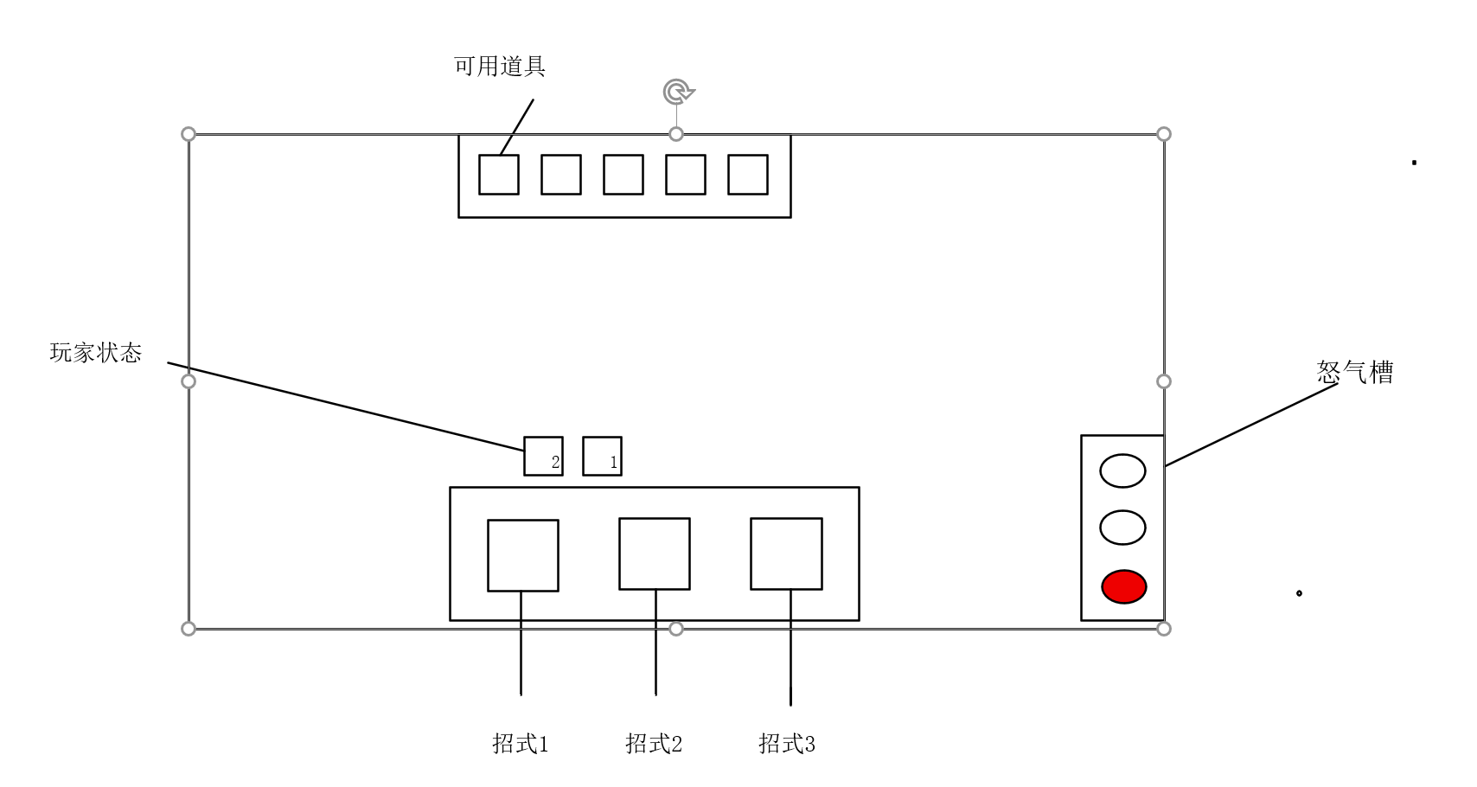

在招式有足够怒气可以施放时，招式格显示高亮，否则置暗
在怒气值满时，怒气槽颜色会更鲜艳
道具如可以使用则高亮，用过了则置暗；如果未拥有或在之前战斗时用过了，则不显示
玩家状态右下角显示剩余回合
玩家状态、招式和道具，鼠标悬停到上面会弹出详细信息

2. 战斗规则

招式：玩家共三个招式，都只能在自己回合使用

招式1：无消耗，使用后增加1点怒气；玩家闪身到敌人身前直接攻击,造成伤害，攻击结束退后到原本位置

招式2：消耗1点怒气；玩家闪身到敌人身前蓄力重击，造成伤害并减少对方50%治疗效果，攻击结束退后到原本位置

招式3：消耗3点怒气；玩家重击（最好有特殊动画）直接刺入敌人身体，造成伤害，并且玩家接下来的3次攻击附带额外伤害，攻击结束退后到原本位置

玩家在施放招式后，进入敌方回合

玩家可以在施放招式之前使用道具

三、BOSS设计

1. 阶段1BOSS

BOSS机制：

BOSS在进入战斗时，会继承战斗场景外的醉酒值，并且在战斗中会有各种状态，醉酒值需要在怪物血条下面显示，怪物状态要在怪物血条上方显示（玩家没有醉酒值，但是有状态）

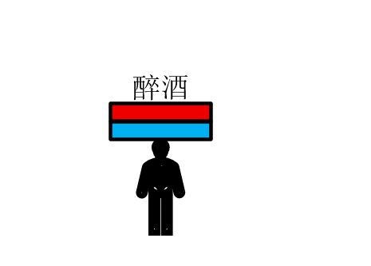

状态1：正常状态，0-49，该状态无特殊效果，不需要在怪物头顶显示
状态2：微醺，50-79，该状态在怪物回合时，有20%概率跳过回合，此时出现屏幕中央闪现提示：怪物处于微醺状态，本回合无法行动。
状态3：薄醉，80-99，该状态在怪物回合时，有40%概率跳过回合，此时出现屏幕中央闪现提示：怪物处于薄醉状态，本回合无法行动。
状态4：酩酊，100，该状态在怪物回合时，怪物100%跳过回合，且醉酒值下降50，持续2回合。此时出现屏幕中央闪现提示：怪物处于醉酒状态，本回合无法行动。

BOSS在进入战斗时，会继承战斗场景外的醉酒值，并且在战斗中会有各种状态，醉酒值需要在怪物血条下面显示，怪物状态要在怪物血条上方显示

BOSS招式：

招式1：普通攻击，造成一定伤害
招式2：饮酒，增加30醉酒值，回复10%生命值，下次招式1攻击伤害+30%
招式3：1. 若怪物处于正常和微醺状态，造成单次高额伤害
2. 若怪物处于薄醉状态，造成单次高额伤害，晕眩玩家1回合

技能施放比例为 招式1：招式2：招式3 = 6：3：1

1. 阶段9BOSS

BOSS机制：

龙族感知敏锐，玩家通过偷袭攻击进入对战的效果和正面战斗进入对战的效果相同

护心麟:在BOSS护心麟状态生效时，可以抵挡一次玩家的任何招式，在人形态护心麟初始为1次，转为龙形态后护心麟刷新为1次（BOSS处于龙形态时，护心麟需要两次攻击才能被击碎）

双形态:BOSS进入战斗时为人形态，在人形态生命值耗尽后为龙形态，两个形态拥有不同的技能组，且在形态切换后，BOSS生命值恢复为100%，怒气清空。在第二形态时，BOSS在攻击后有20%概率附带一次招式1的攻击

BOSS招式：

人形态：

招式1：挥动武器，普通攻击，造成一定伤害
招式2：使用金锁禁锢住玩家，同时造成少量伤害，玩家受到效果“金锁禁锢”，玩家在下2个回合只能使用招式1攻击（其他招式置暗），且无法使用道具（所有道具置暗）
招式3：只能在玩家有“金锁禁锢”效果时使用，引爆印记造成高额伤害，同时增加一次护心麟的效果

技能施放比例为 招式1：招式2 = 5：1
玩家受到招式2效果期间施放招式3的概率为三分之一

龙形态：

招式1：挥动武器，普通攻击，造成一定伤害
招式2：BOSS进入自我禁锢，在2个回合内，BOSS的攻击会附带额外伤害，并只能施放招式1，在自我禁锢效果结束后，BOSS获得护心麟
招式3：造成高额伤害，若BOSS拥有护心鳞：消耗掉1次护心鳞，使这次大招伤害提升50%。
若BOSS没有护心鳞：引爆后，BOSS重新获得1次护心鳞，并回复自身10%的最大生命值。

技能施放比例为 招式1：招式2：招式3 = 6：3：1

四、数值相关

1. 主角数值

基础数值：

 | 属性 | 基础数值 | 备注
 | 最大生命值 | 120 | 主角血量，归零战斗失败
 | 当前生命值 | 120 | 战斗初始
 | 基础攻击力 | 18 | 所有招式伤害计算基数
 | 最大怒气 | 3 点 | 招式消耗上限，怒气不能超过 3
 | 初始怒气 | 0 | 战斗开局怒气

招式数值：

 | 招式 | 消耗怒气 | 伤害效果 | 额外效果
 | 招式 1 | 0 怒气 | 100% 基础攻击（18 点） | 获得 1 点怒气
 | 招式 2 | 1 怒气 | 130% 基础攻击（23 点） | 目标 50% 治疗降低，持续 2 回合
 | 招式 3 | 3 怒气 | 180% 基础攻击（32 点） | 后续 3 次主角攻击 + 8 额外伤害

2. 阶段1 BOSS数值

基础数值：

 | 属性 | 数值 | 备注
 | 最大生命值 | 220 | 战斗血量上限
 | 基础攻击 | 14 | 所有攻击的伤害基数
 | 开局继承醉酒值 | 由进入战斗前决定 | 继承战斗外积累的醉酒值，显示在血条下方

招式数值：

 | 招式 | 名称 | 消耗 / 触发条件 | 伤害 & 效果数值
 | 招式 1 | 普通攻击 | 无消耗 | 造成 14 点伤害
 | 招式 2 | 饮酒 | 无消耗 | 醉酒值 + 30；回复自身 10% 最大生命 =22点；下一次招式 1 伤害 + 30%（14→18 伤害）
 | 招式 3 | 狂暴重击 | 无消耗 | 1. 正常 / 微醺状态：高额伤害 22 点
 |  |  |  | 2. 薄醉状态：22 点伤害 + 眩晕玩家 1 回合

3. 阶段9 BOSS数值

人形态基础数值：

 | 属性 | 数值 | 备注
 | 最大生命值 | 260 | 人形态血量
 | 基础攻击 | 16 | 人形态攻击基数
 | 护心麟初始层数 | 1 | 抵挡玩家任意 1 次招式伤害

人形态招式数值：

 | 招式 | 名称 | 触发条件 | 伤害 & 效果数值
 | 招式 1 | 武器挥击 | 无 | 16 点伤害
 | 招式 2 | 金锁禁锢 | 无 | 8 点伤害；给玩家附加【金锁禁锢】2 回合：只能使用招式 1，招式 2、3、全部道具禁用
 | 招式 3 | 印记引爆 | 玩家身上存在金锁禁锢印记 | 26 点高额伤害；BOSS 增加 1 层护心麟

龙形态基础数值：

 | 属性 | 数值 | 备注
 | 最大生命值 | 260 | 切换形态满血重置
 | 基础攻击 | 21 | 龙形态攻击基数
 | 护心麟初始层数 | 1 | 需要2 次玩家攻击才能击碎

龙形态招式数值：

 | 招式 | 名称 | 触发条件 | 伤害 & 效果数值
 | 招式 1 | 平击 | 无 | 21 点伤害
 | 招式 2 | 自我禁锢 | 无 | 禁锢自身 2 回合；只能释放招式 1；招式 1 伤害 + 40%；效果结束后获得 1 层护心麟
 | 招式 3 | 龙威 | 无 | 基础伤害32 点
 |  |  |  | 有护心麟：消耗护心麟，本次伤害 + 50%（48 伤害）
 |  |  |  | 无护心麟：重新获得 1 层护心麟，回复自身 10% 最大生命 =26HP

五、道具相关

 | 序号 | 道具名称 | 使用效果
 | 1 | 活力药剂 | 恢复主角 50 点生命值
 | 2 | 狂怒结晶 | 主角怒气直接补满至 3 点
 | 3 | 铁壁护符 | 接下来 2 回合，主角受到全部伤害降低 40%
 | 4 | 锐锋油膏 | 接下来主角 3 次攻击，基础攻击力 + 7
 | 5 | 浴血药剂 | 接下来 3 回合，主角每次攻击命中后回复 12 点生命值

 | 序号 | 道具名称 | 使用效果
 | 6 | 大瓶生命药剂 | 恢复主角 70 点生命值
 | 7 | 瞬怒晶石 | 立刻获得 2 点怒气
 | 8 | 坚韧斗篷 | 生成 1 层护盾，抵挡 1 次任意来源伤害
 | 9 | 迅击粉末 | 本回合主角可以额外释放一次招式
 | 10 | 固本甘露 | 接下来 3 回合，回合结束时主角回复 25 点生命值

全文完，感谢阅读！

